Sheet1
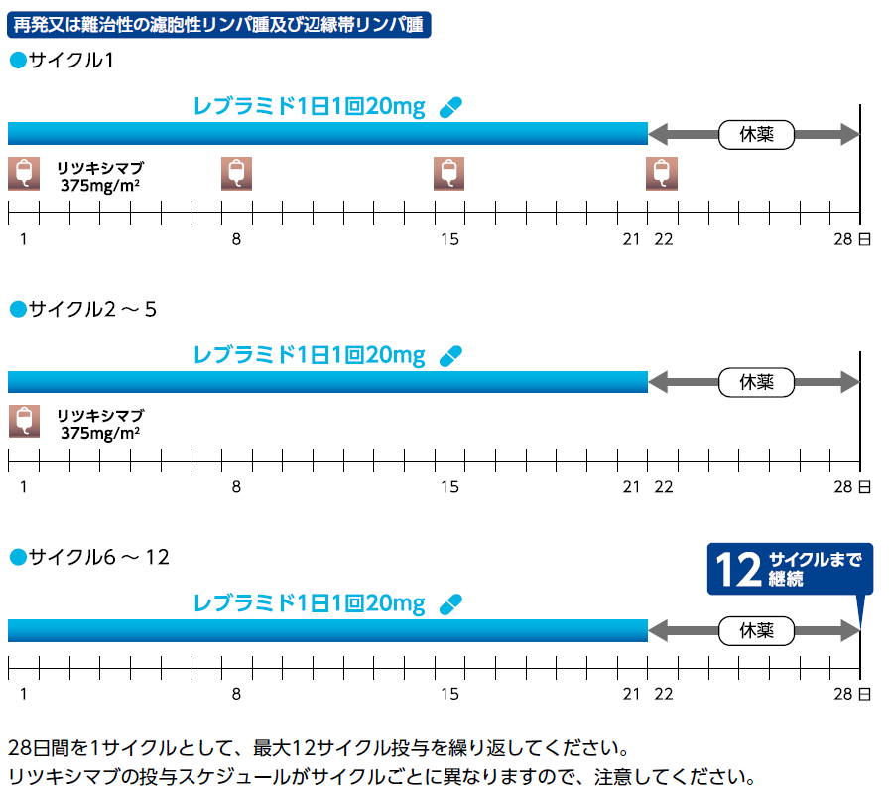
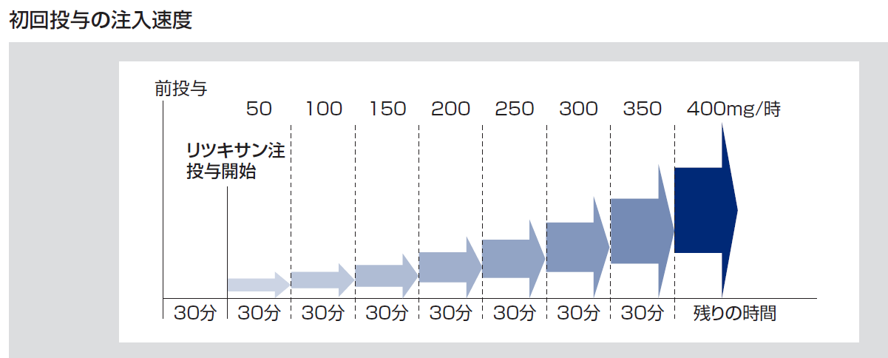
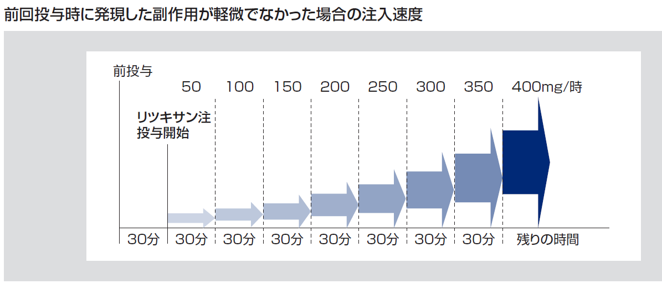
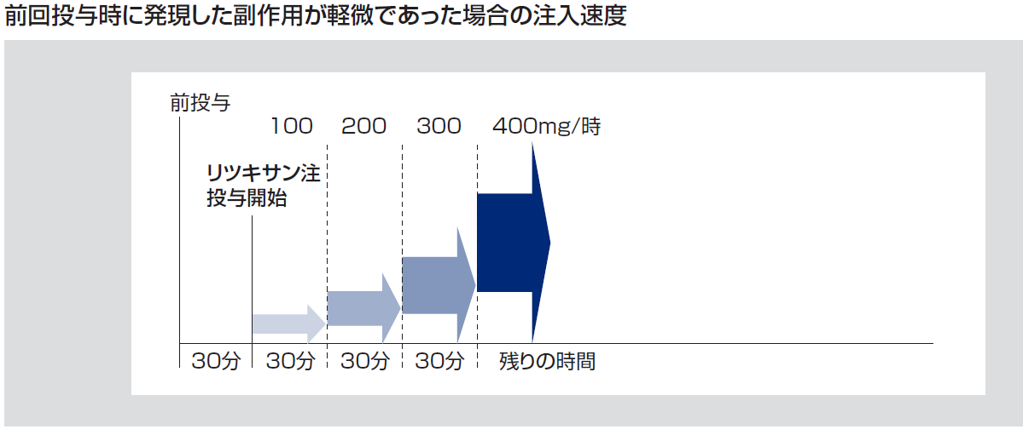
身長cm | 体重kg | BSA
 |  | デュポア式
160 | 54 | 1.5510316464

R2療法 |  |  |  |  | 再発又は難治性の濾胞性リンパ腫及び辺縁帯リンパ腫

サイクル１
 | 投与方法 | 時間 | 薬剤名 | 調製濃度 mg/mL | 投与量mg (参考値） | 投与量mg (入力値） | 秤量値mL | Day1 | ・・・ | Day8 | ・・・ | Day15 | ・・・ | Day22 | Day22 | ・・・ | Day28
 |  |  |  |  |  |  |  | / |  | / |  | / |  | / | / |  | /
① | DIV | 下記表参照 | リツキシマブBS注 375 mg/m2 生理食塩液 500 mL 生理食塩液で１mg/mL となるように希釈 | 10 | 581.6368674 | 580 | 58 | ↓ |  | ↓ |  | ↓ |  |  | ↓
② | 内服 |  | レブラミドカプセル 20mg 1日1回 夕食後 |  |  | 20 |  | ↓ | ↓ | ↓ | ↓ | ↓ | ↓ | ↓
リツキシマブの前投薬としてクロルフェニラミンマレイン酸塩錠、イブプロフェン錠等を投与する。

サイクル２～５
 | 投与方法 | 時間 | 薬剤名 | 調製濃度 mg/mL | 投与量mg (参考値） | 投与量mg (入力値） | 秤量値mL | Day1 | ・・・ | Day8 | ・・・ | Day15 | ・・・ | Day22 | Day22 | ・・・ | Day28
 |  |  |  |  |  |  |  | / |  | / |  | / |  | / | / |  | /
① | DIV | 下記表参照 | リツキシマブBS注 375 mg/m2 生理食塩液 500 mL 生理食塩液で１mg/mL となるように希釈 | 10 | 0 | 580 | 58 | ↓
② | 内服 |  | レブラミドカプセル 20mg 1日1回 夕食後 |  |  | 20 |  | ↓ | ↓ | ↓ | ↓ | ↓ | ↓ | ↓
リツキシマブの前投薬としてクロルフェニラミンマレイン酸塩錠、イブプロフェン錠等を投与する。

サイクル６～１２
 | 投与方法 | 時間 | 薬剤名 | 調製濃度 mg/mL | 投与量mg (参考値） | 投与量mg (入力値） | 秤量値mL | Day1 | ・・・ | Day8 | ・・・ | Day15 | ・・・ | Day22 | Day22 | ・・・ | Day28
 |  |  |  |  |  |  |  | / |  | / |  | / |  | / | / |  | /
① | 内服 |  | レブラミドカプセル 20mg 1日1回 夕食後 |  |  | 20 |  | ↓ | ↓ | ↓ | ↓ | ↓ | ↓ | ↓
文献：J Clin Oncol 37:1188-1199
 |  |  |  |  |  |  |  |  |  |  |  |  |  |  |  |  | 28日間を1サイクルとして、最大12サイクル投与

